Double Moving Average
Quarter End Date | Adjusted Close ^NDX | 4 MA | Double MA | Level | Trend | Forecast |  | MSE | 1256537.409
2009-12-26 | 1768.0092 | -- | -- | -- | -- | -- |  | RMSE | 1120.9537943
2010-03-27 | 1844.5452 | -- | -- | -- | -- | -- |  | MAE | 657.64066221
2010-06-26 | 1912.8976 | -- | -- | -- | -- | --
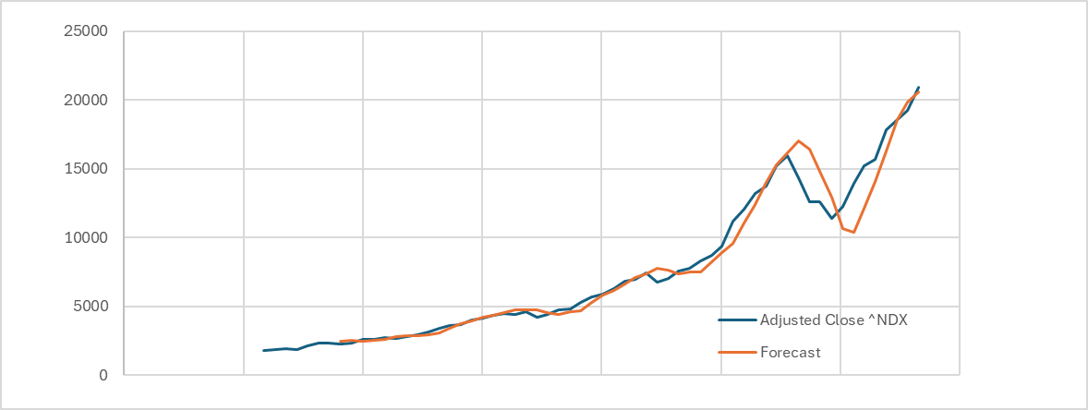
2010-09-25 | 1867.8878 | 1848.33495 | -- | -- | -- | --
2010-12-25 | 2153.619 | 1944.7374 | -- | -- | -- | --
2011-03-26 | 2317.6878 | 2063.02305 | -- | -- | -- | --
2011-06-25 | 2323.4146 | 2165.6523 | 2005.436925 | 2325.867675 | 106.81025 | --
2011-09-24 | 2241.2004 | 2258.98045 | 2108.0983 | 2409.8626 | 100.5881 | 2432.677925 | 191.477525
2011-12-31 | 2297.7714 | 2295.01855 | 2195.6685875 | 2394.3685125 | 66.233308333 | 2510.4507 | 212.6793
2012-03-31 | 2600.552 | 2365.7346 | 2271.346475 | 2460.122725 | 62.925416667 | 2460.6018208 | 139.95017917
2020-09-26 | 11214.2006 | 9391.75445 | 8411.7913 | 10371.7176 | 653.30876667 | 9599.5424958 | 1614.6581042
2020-12-26 | 12042.8706 | 10330.95075 | 9080.20295 | 11581.69855 | 833.83186667 | 11025.026367 | 1017.8442333
2021-03-27 | 13174.5416 | 11449.28085 | 9924.8341 | 12973.7276 | 1016.2978333 | 12415.530417 | 759.01118333
2021-06-26 | 13759.607 | 12547.80495 | 10929.94775 | 14165.66215 | 1078.5714667 | 13990.025433 | 230.41843333
2021-09-25 | 15188.675 | 13541.42355 | 11967.365025 | 15115.482075 | 1049.37235 | 15244.233617 | 55.558616667
2021-12-25 | 15951.5132 | 14518.5842 | 13014.273388 | 16022.895013 | 1002.873875 | 16164.854425 | 213.341225
2022-03-26 | 14350.192 | 14812.4968 | 13855.077375 | 15769.916225 | 638.27961667 | 17025.768888 | 2675.5768875
2022-06-25 | 12567.155 | 14514.3838 | 14346.722087 | 14682.045513 | 111.774475 | 16408.195842 | 3841.0408417
2023-09-30 | 15195.4028 | 13213.43625 | 12682.59035 | 13744.28215 | 353.89726667 | 12098.756887 | 3096.6459125
2023-12-30 | 15700.9158 | 14286.37505 | 13070.91585 | 15501.83425 | 810.30613333 | 14098.179417 | 1602.7363833
2024-03-30 | 17804.2036 | 15665.1306 | 13932.7434 | 17397.5178 | 1154.9248 | 16312.140383 | 1492.0632167
2024-06-29 | 18550.2216 | 16812.68595 | 14994.406963 | 18630.964938 | 1212.1859917 | 18552.4426 | 2.221
2024-09-28 | 19221.2794 | 17819.1551 | 16145.836675 | 19492.473525 | 1115.5456167 | 19843.150929 | 621.87152917
2024-12-28 | 20909.7878 | 19121.3731 | 17354.586188 | 20888.160013 | 1177.8579417 | 20608.019142 | 301.76865833
 |  |  |  |  |  | 22066.017954 | 22066.017954

Double Exponenial Smoothing
Quarter End Date | Adjusted Close ^NDX | Level | Trend | Forecast |  | Alpha | 1
2009-12-26 | 1768.0092 | 1768.0092 | 0 | -- |  | Beta | 0.4828304304
2010-03-27 | 1844.5452 | 1844.5452 | 36.953909821 | 1768.0092 | 76.536 | MSE | 417789.6219
2010-06-26 | 1912.8976 | 1912.8976 | 52.114056348 | 1881.4991098 | 31.398490179 | RMSE | 646.36647646
2010-09-25 | 1867.8878 | 1867.8878 | 5.2197029853 | 1965.0116563 | 97.123856348 | MAE | 409.91507971
2010-12-25 | 2153.619 | 2153.619 | 140.65918982 | 1873.107503 | 280.51149701
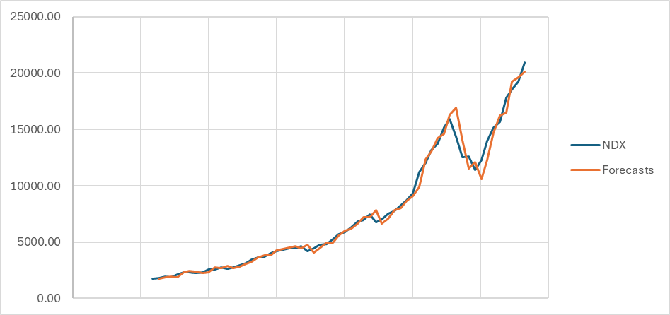
2011-03-26 | 2317.6878 | 2317.6878 | 151.96206198 | 2294.2781898 | 23.409610178
2011-06-25 | 2323.4146 | 2323.4146 | 81.355227498 | 2469.649862 | 146.23526198
2011-09-24 | 2241.2004 | 2241.2004 | 2.3789304186 | 2404.7698275 | 163.5694275
2011-12-31 | 2297.7714 | 2297.7714 | 28.544510699 | 2243.5793304 | 54.192069581
2012-03-31 | 2600.552 | 2600.552 | 160.95403973 | 2326.3159107 | 274.2360893
2012-06-30 | 2588.911 | 2588.911 | 77.619902411 | 2761.5060397 | 172.59503973
2012-09-29 | 2743.5515686 | 2743.5515686 | 114.80782383 | 2666.5309024 | 77.020666217
2012-12-29 | 2651.2134 | 2651.2134 | 14.791435136 | 2858.3593925 | 207.14599246
2013-03-30 | 2763.5286 | 2763.5286 | 61.8788765 | 2666.0048351 | 97.523764864
2013-06-29 | 2937.3646 | 2937.3646 | 115.93518263 | 2825.4074765 | 111.9571235
2013-09-28 | 3125.1052 | 3125.1052 | 150.6050232 | 3053.2997826 | 71.805417374
2013-12-28 | 3426.731 | 3426.731 | 223.52244986 | 3275.7102232 | 151.0207768
2014-03-29 | 3623.0012 | 3623.0012 | 210.36423433 | 3650.2534499 | 27.252249863
2014-06-28 | 3671.6438 | 3671.6438 | 132.28010802 | 3833.3654343 | 161.72163433
2014-09-27 | 4006.7274 | 4006.7274 | 230.19980534 | 3803.923908 | 202.80349198
2014-12-27 | 4170.1282 | 4170.1282 | 197.94721284 | 4236.9272053 | 66.799005341
2015-03-28 | 4324.769 | 4324.769 | 177.03755889 | 4368.0754128 | 43.306412842
2024-12-28 | 20909.7878 | 20909.7878 | 1274.5262723 | 20109.311221 | 800.47657874
 |  |  |  | 22184.314072 | 22184.314072

